Cuartos
Cuartos de Final |  |  | Semifinal

Uruguay | 2
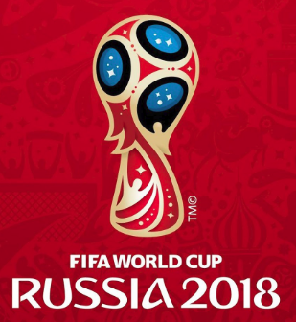
2018-07-06 |  |  | Uruguay | 57
10:00:00
Francia | 1

Brasil | 3


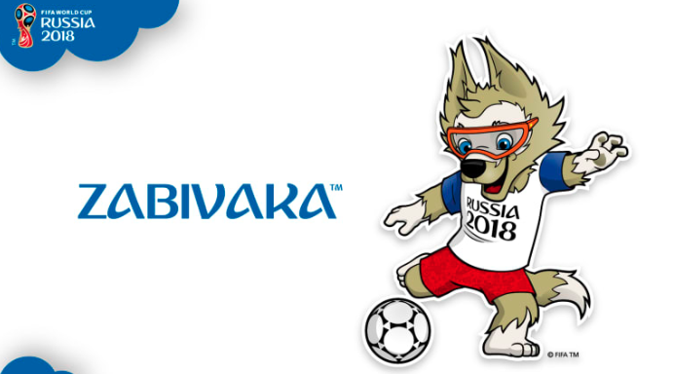
2018-07-06 |  |  | Brasil | 58
14:00:00
Bélgica | 2

Rusia | 1 | 0

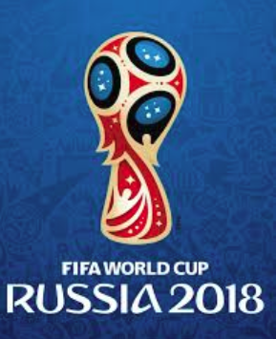
2018-07-07 |  |  | Croacia | 59
14:00:00
Croacia | 1 | 1

Suecia | 2 | 0

2018-07-07 |  |  | Inglaterra | 60
10:00:00
Inglaterra | 2 | 1

